Sheet1
1.零件200472在9103中有900寄售数量库存，900非寄售数量库存，新建条码HU002638025数量为1800，非寄售数量不满足此次装箱报错

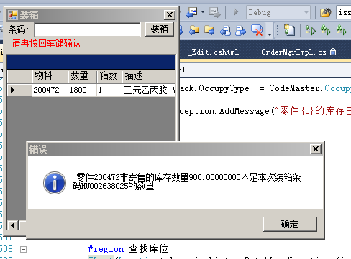

2.对生产单O4FI2100003586收货，不会扣减库存为0的270143的物料，只会扣减其替代物料270339
测试系统中可收 HU002638030 HU002638029 HU002638028 HU002638027

3.物流路线增加是否根据订单收货选项，默认为勾选状态，委外移库都需要选为不可根据订单收货。
解决寄售库存不准确bug

